Frequencies
Символ | Частота
р | 0.044334975369
с | 0.044334975369
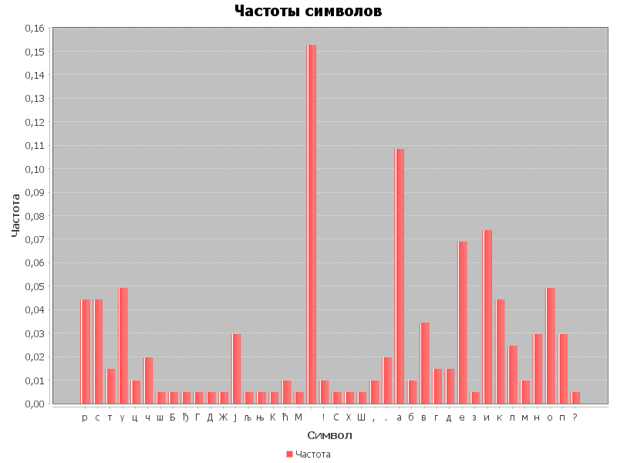
т | 0.014778325123
у | 0.049261083744
ц | 0.0098522167488
ч | 0.019704433498
ш | 0.0049261083744
Б | 0.0049261083744
ђ | 0.0049261083744
Г | 0.0049261083744
Д | 0.0049261083744
Ж | 0.0049261083744
ј | 0.029556650246
љ | 0.0049261083744
њ | 0.0049261083744
К | 0.0049261083744
ћ | 0.0098522167488
М | 0.0049261083744
 | 0.15270935961
! | 0.0098522167488
С | 0.0049261083744
Х | 0.0049261083744
Ш | 0.0049261083744
, | 0.0098522167488
. | 0.019704433498
а | 0.10837438424
б | 0.0098522167488
в | 0.034482758621
г | 0.014778325123
д | 0.014778325123
е | 0.068965517241
з | 0.0049261083744
и | 0.073891625616
к | 0.044334975369
л | 0.024630541872
м | 0.0098522167488
н | 0.029556650246
о | 0.049261083744
п | 0.029556650246
? | 0.0049261083744

